Poisson
 |  | Goles
0 | 0 | 0 | Promedio de goles por partido |  | 2.5868421053
0 | 0 | 0
0 | 0 | 0 | Etiquetas de fila | Cuenta de Goles | # de goles | f(x) | frecuencia esperada | frecuencia observada
0 | 0 | 0 | 0 | 28 | 0 | 0.07525731993 | 28.597781574 | 28
0 | 0 | 0 | 1 | 71 | 1 | 0.19467880392 | 73.977945491 | 71
0 | 0 | 0 | 2 | 102 | 2 | 0.2518016635 | 95.684632129 | 102
0 | 0 | 0 | 3 | 84 | 3 | 0.2171237151 | 82.507011739 | 84
0 | 0 | 0 | 4 | 51 | 4 | 0.14041619207 | 53.358152987 | 51
0 | 0 | 0 | 5 | 26 | 5 | 0.072646903582 | 27.605823361 | 26
0 | 0 | 0 | 6 | 11 | 6 | 0.0313210115 | 11.90198437 | 11
0 | 0 | 0 | 7 | 2 | 7 | 0.011574644475 | 4.3983649007 | 2
0 | 0 | 0 | 8 | 4 | más de 7 | 0.0051797459159 | 1.968303448 | 5
0 | 0 | 0 | 10 | 1 |  | 1 | 380 | 380
0 | 0 | 0 | Total general | 380
0 | 0 | 0 |  |  |  | 34.79145473
Distribución de goles por partido según Poisson
0 | 0 | 0
0 | 0 | 0
0 | 0 | 0
0 | 0 | 0
0 | 0 | 0
0 | 0 | 0
0 | 0 | 0
0 | 0 | 0
0 | 0 | 0
0 | 0 | 0
0 | 0 | 0
0 | 0 | 0
0 | 0 | 0
0 | 1 | 1
0 | 1 | 1
0 | 1 | 1
0 | 1 | 1
0 | 1 | 1
0 | 1 | 1
0 | 1 | 1
0 | 1 | 1
0 | 1 | 1
0 | 1 | 1
0 | 1 | 1
0 | 1 | 1
0 | 1 | 1
0 | 1 | 1
0 | 1 | 1
0 | 1 | 1
0 | 1 | 1
0 | 1 | 1
0 | 1 | 1
0 | 1 | 1
0 | 1 | 1
0 | 1 | 1
0 | 1 | 1
0 | 1 | 1
0 | 1 | 1
0 | 1 | 1
0 | 1 | 1
0 | 1 | 1
0 | 1 | 1
0 | 1 | 1
0 | 2 | 2
0 | 2 | 2
0 | 2 | 2
0 | 2 | 2
0 | 2 | 2
0 | 2 | 2
0 | 2 | 2
0 | 2 | 2
0 | 2 | 2
0 | 2 | 2
0 | 2 | 2
0 | 2 | 2
0 | 2 | 2
0 | 2 | 2
0 | 2 | 2
0 | 2 | 2
0 | 2 | 2
0 | 3 | 3
0 | 3 | 3
0 | 3 | 3
0 | 3 | 3
0 | 4 | 4
0 | 4 | 4
0 | 5 | 5
1 | 0 | 1
1 | 0 | 1
1 | 0 | 1
1 | 0 | 1
1 | 0 | 1
1 | 0 | 1
1 | 0 | 1
1 | 0 | 1
1 | 0 | 1
1 | 0 | 1
1 | 0 | 1
1 | 0 | 1
1 | 0 | 1
1 | 0 | 1
1 | 0 | 1
1 | 0 | 1
1 | 0 | 1
1 | 0 | 1
1 | 0 | 1
1 | 0 | 1
1 | 0 | 1
1 | 0 | 1
1 | 0 | 1
1 | 0 | 1
1 | 0 | 1
1 | 0 | 1
1 | 0 | 1
1 | 0 | 1
1 | 0 | 1
1 | 0 | 1
1 | 0 | 1
1 | 0 | 1
1 | 0 | 1
1 | 0 | 1
1 | 0 | 1
1 | 0 | 1
1 | 0 | 1
1 | 0 | 1
1 | 0 | 1
1 | 0 | 1
1 | 0 | 1
1 | 1 | 2
1 | 1 | 2
1 | 1 | 2
1 | 1 | 2
1 | 1 | 2
1 | 1 | 2
1 | 1 | 2
1 | 1 | 2
1 | 1 | 2
1 | 1 | 2
1 | 1 | 2
1 | 1 | 2
1 | 1 | 2
1 | 1 | 2
1 | 1 | 2
1 | 1 | 2
1 | 1 | 2
1 | 1 | 2
1 | 1 | 2
1 | 1 | 2
1 | 1 | 2
1 | 1 | 2
1 | 1 | 2
1 | 1 | 2
1 | 1 | 2
1 | 1 | 2
1 | 1 | 2
1 | 1 | 2
1 | 1 | 2
1 | 1 | 2
1 | 1 | 2
1 | 1 | 2
1 | 1 | 2
1 | 1 | 2
1 | 1 | 2
1 | 1 | 2
1 | 1 | 2
1 | 1 | 2
1 | 1 | 2
1 | 1 | 2
1 | 1 | 2
1 | 1 | 2
1 | 1 | 2
1 | 1 | 2
1 | 1 | 2
1 | 1 | 2
1 | 1 | 2
1 | 1 | 2
1 | 1 | 2
1 | 1 | 2
1 | 2 | 3
1 | 2 | 3
1 | 2 | 3
1 | 2 | 3
1 | 2 | 3
1 | 2 | 3
1 | 2 | 3
1 | 2 | 3
1 | 2 | 3
1 | 2 | 3
1 | 2 | 3
1 | 2 | 3
1 | 2 | 3
1 | 2 | 3
1 | 2 | 3
1 | 2 | 3
1 | 2 | 3
1 | 2 | 3
1 | 2 | 3
1 | 2 | 3
1 | 2 | 3
1 | 2 | 3
1 | 2 | 3
1 | 3 | 4
1 | 3 | 4
1 | 3 | 4
1 | 3 | 4
1 | 3 | 4
1 | 3 | 4
1 | 3 | 4
1 | 4 | 5
1 | 4 | 5
1 | 4 | 5
1 | 4 | 5
1 | 4 | 5
1 | 5 | 6
2 | 0 | 2
2 | 0 | 2
2 | 0 | 2
2 | 0 | 2
2 | 0 | 2
2 | 0 | 2
2 | 0 | 2
2 | 0 | 2
2 | 0 | 2
2 | 0 | 2
2 | 0 | 2
2 | 0 | 2
2 | 0 | 2
2 | 0 | 2
2 | 0 | 2
2 | 0 | 2
2 | 0 | 2
2 | 0 | 2
2 | 0 | 2
2 | 0 | 2
2 | 0 | 2
2 | 0 | 2
2 | 0 | 2
2 | 0 | 2
2 | 0 | 2
2 | 0 | 2
2 | 0 | 2
2 | 0 | 2
2 | 0 | 2
2 | 0 | 2
2 | 0 | 2
2 | 0 | 2
2 | 0 | 2
2 | 0 | 2
2 | 0 | 2
2 | 1 | 3
2 | 1 | 3
2 | 1 | 3
2 | 1 | 3
2 | 1 | 3
2 | 1 | 3
2 | 1 | 3
2 | 1 | 3
2 | 1 | 3
2 | 1 | 3
2 | 1 | 3
2 | 1 | 3
2 | 1 | 3
2 | 1 | 3
2 | 1 | 3
2 | 1 | 3
2 | 1 | 3
2 | 1 | 3
2 | 1 | 3
2 | 1 | 3
2 | 1 | 3
2 | 1 | 3
2 | 1 | 3
2 | 1 | 3
2 | 1 | 3
2 | 1 | 3
2 | 1 | 3
2 | 1 | 3
2 | 1 | 3
2 | 1 | 3
2 | 1 | 3
2 | 1 | 3
2 | 1 | 3
2 | 1 | 3
2 | 1 | 3
2 | 1 | 3
2 | 1 | 3
2 | 1 | 3
2 | 2 | 4
2 | 2 | 4
2 | 2 | 4
2 | 2 | 4
2 | 2 | 4
2 | 2 | 4
2 | 2 | 4
2 | 2 | 4
2 | 2 | 4
2 | 2 | 4
2 | 2 | 4
2 | 2 | 4
2 | 2 | 4
2 | 2 | 4
2 | 2 | 4
2 | 2 | 4
2 | 2 | 4
2 | 2 | 4
2 | 2 | 4
2 | 2 | 4
2 | 2 | 4
2 | 2 | 4
2 | 2 | 4
2 | 2 | 4
2 | 2 | 4
2 | 2 | 4
2 | 2 | 4
2 | 3 | 5
2 | 3 | 5
2 | 3 | 5
2 | 3 | 5
2 | 3 | 5
2 | 4 | 6
2 | 4 | 6
2 | 4 | 6
2 | 4 | 6
2 | 6 | 8
2 | 6 | 8
3 | 0 | 3
3 | 0 | 3
3 | 0 | 3
3 | 0 | 3
3 | 0 | 3
3 | 0 | 3
3 | 0 | 3
3 | 0 | 3
3 | 0 | 3
3 | 0 | 3
3 | 0 | 3
3 | 0 | 3
3 | 0 | 3
3 | 0 | 3
3 | 0 | 3
3 | 0 | 3
3 | 0 | 3
3 | 0 | 3
3 | 0 | 3
3 | 1 | 4
3 | 1 | 4
3 | 1 | 4
3 | 1 | 4
3 | 1 | 4
3 | 1 | 4
3 | 1 | 4
3 | 1 | 4
3 | 1 | 4
3 | 1 | 4
3 | 1 | 4
3 | 2 | 5
3 | 2 | 5
3 | 2 | 5
3 | 2 | 5
3 | 2 | 5
3 | 2 | 5
3 | 2 | 5
3 | 2 | 5
3 | 2 | 5
3 | 2 | 5
3 | 2 | 5
3 | 3 | 6
3 | 3 | 6
3 | 3 | 6
3 | 4 | 7
4 | 0 | 4
4 | 0 | 4
4 | 0 | 4
4 | 0 | 4
4 | 1 | 5
4 | 1 | 5
4 | 2 | 6
4 | 2 | 6
4 | 4 | 8
4 | 4 | 8
5 | 0 | 5
5 | 0 | 5
5 | 1 | 6
5 | 2 | 7
8 | 2 | 10

34
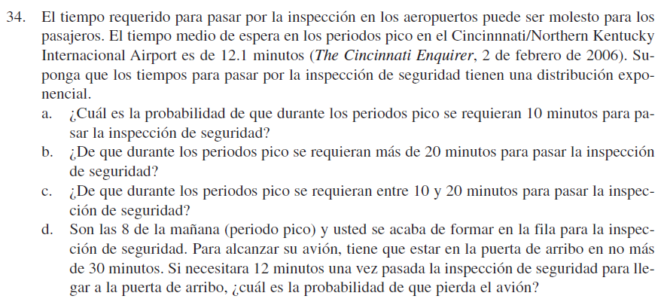
µ(Exponencial)= | 12.1 | minutos entre inspecciones
µ (Poisson)= | 0.082644628099 | Inspecciones por minuto

a
P(x≤10) | 0.56239836036

b
P(x≥20) | 0.19149519501

c
P(10≤x≤20) | 0.24610644462

d | 30 - 12 = 18 | La inspección no puede durar más de 18 minutos
P(x≥18) | 0.22591345268

35
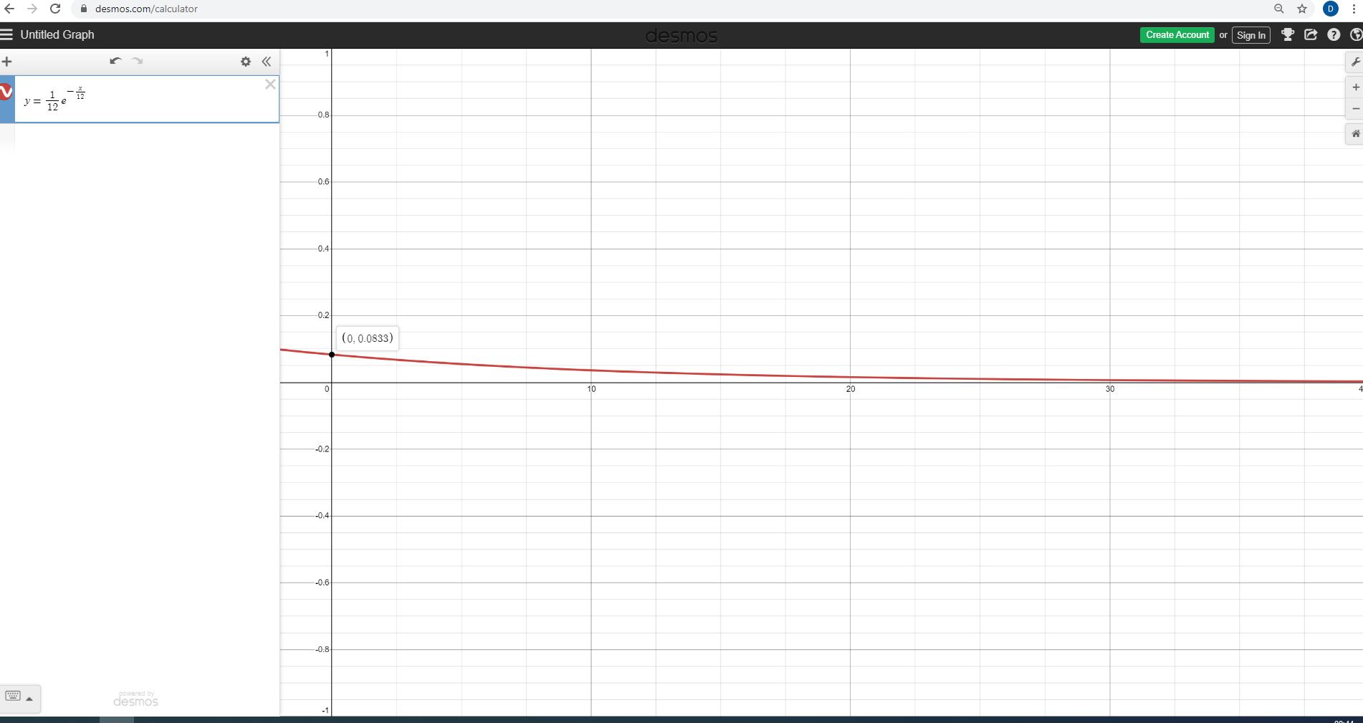
 |  |  | a)

 | Exponencial: | 12
 | Poison: | 0.083333333333

b) | P(x<=12): | 0.6321205588285577000000

c) | P(x<=6): | 0.39346934029

d) | P(x>=30sec): | 0.082084998624

